前提作業
前提作業

 | MTAをデプロイする前に必要となる前提作業をまとめます。
 | このシートに記述する前提作業は以下の通りです。

 | 【前提作業】
 |  | ○ | サブアカウントの作成、CFの有効化、権限付与
 |  | ○ | 領域の作成
 |  | ○ | コマンドによるSAPへのログイン、ターゲットの指定

 | 【作業内容】

 |  | ○ | サブアカウントの作成、ＣＦの有効化、権限付与

 |  |  | ・ | SAPのトライアル環境にログインします。

 |  |  | ・ | 新しいサブアカウントを作成します。
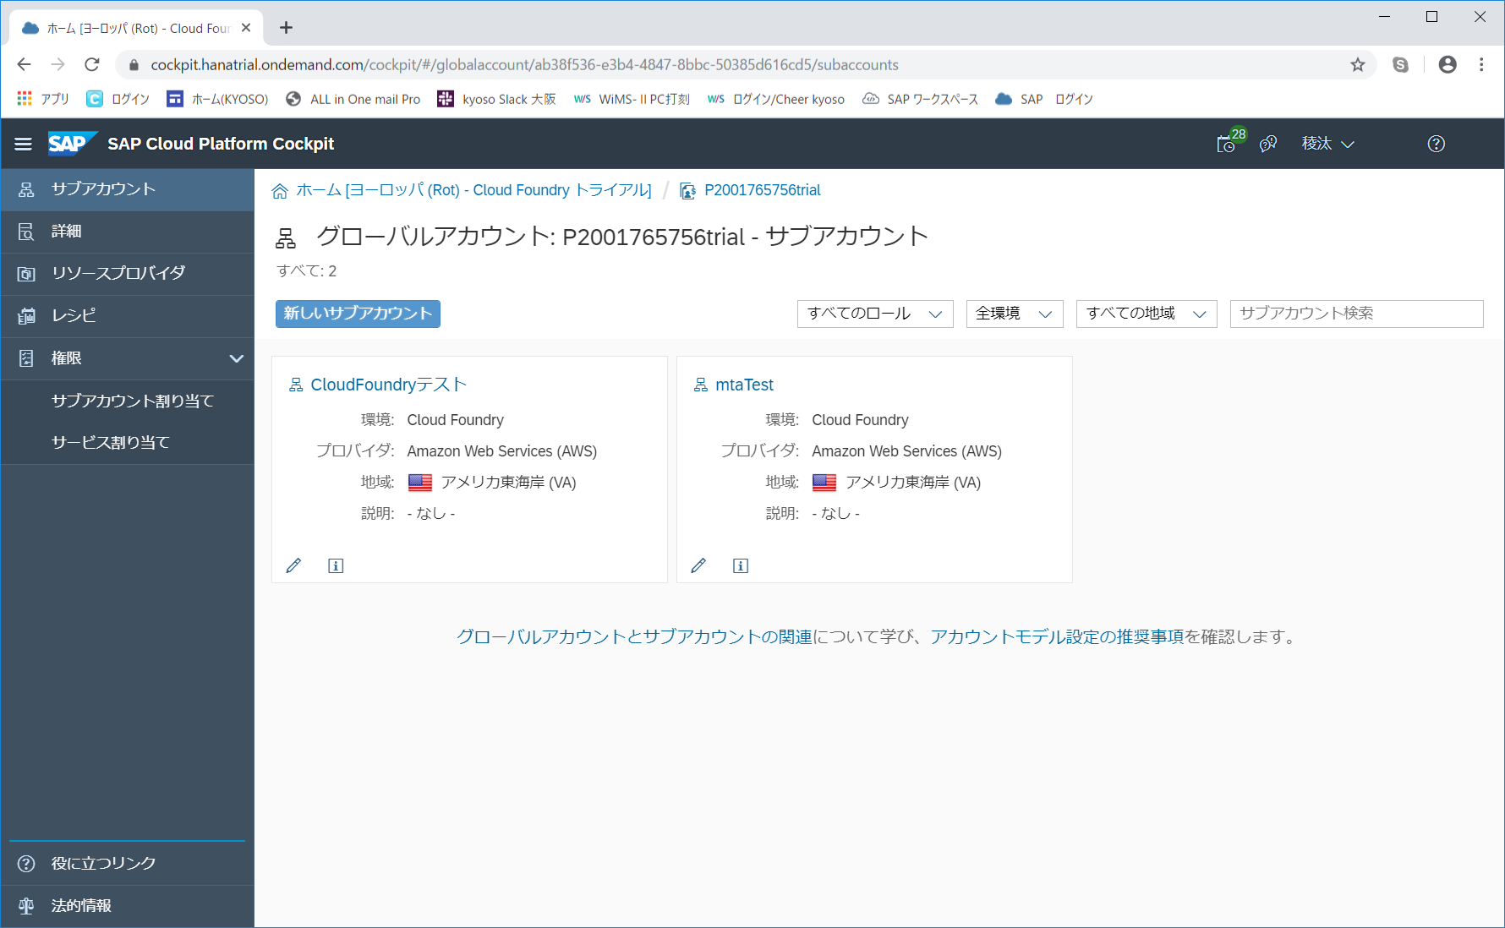

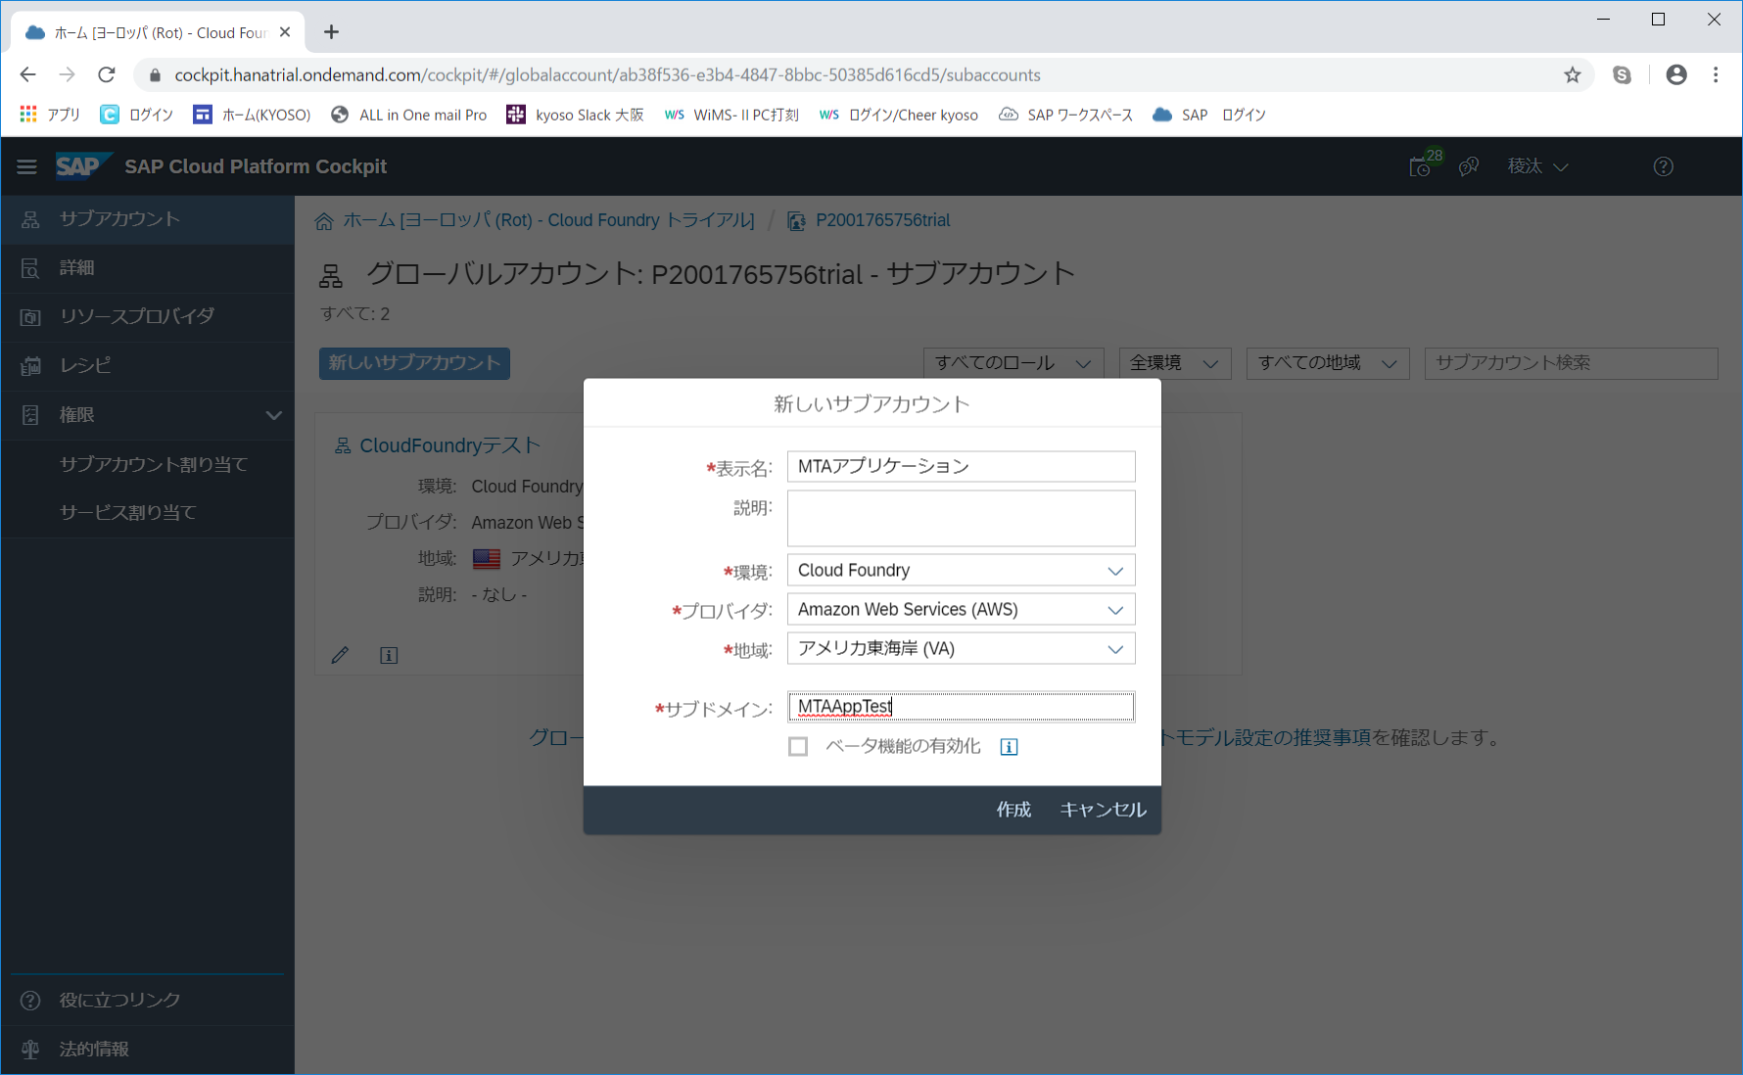

 |  |  | ・ | 作成完了後、サブアカウントを開き、CFを有効化します。
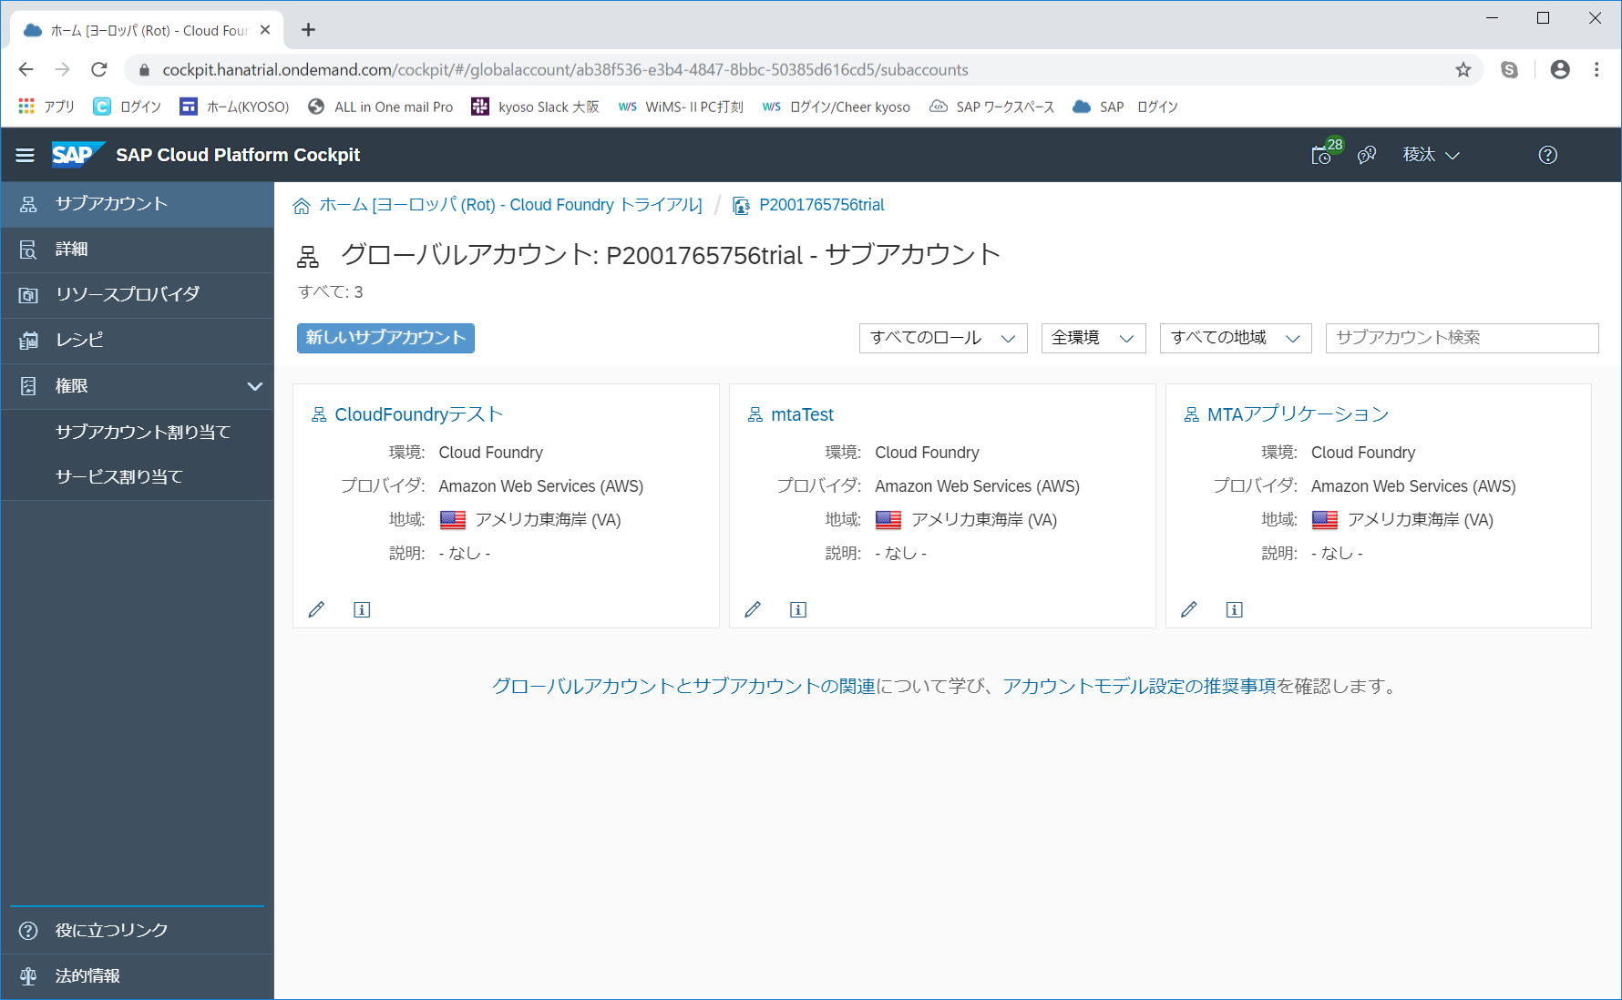

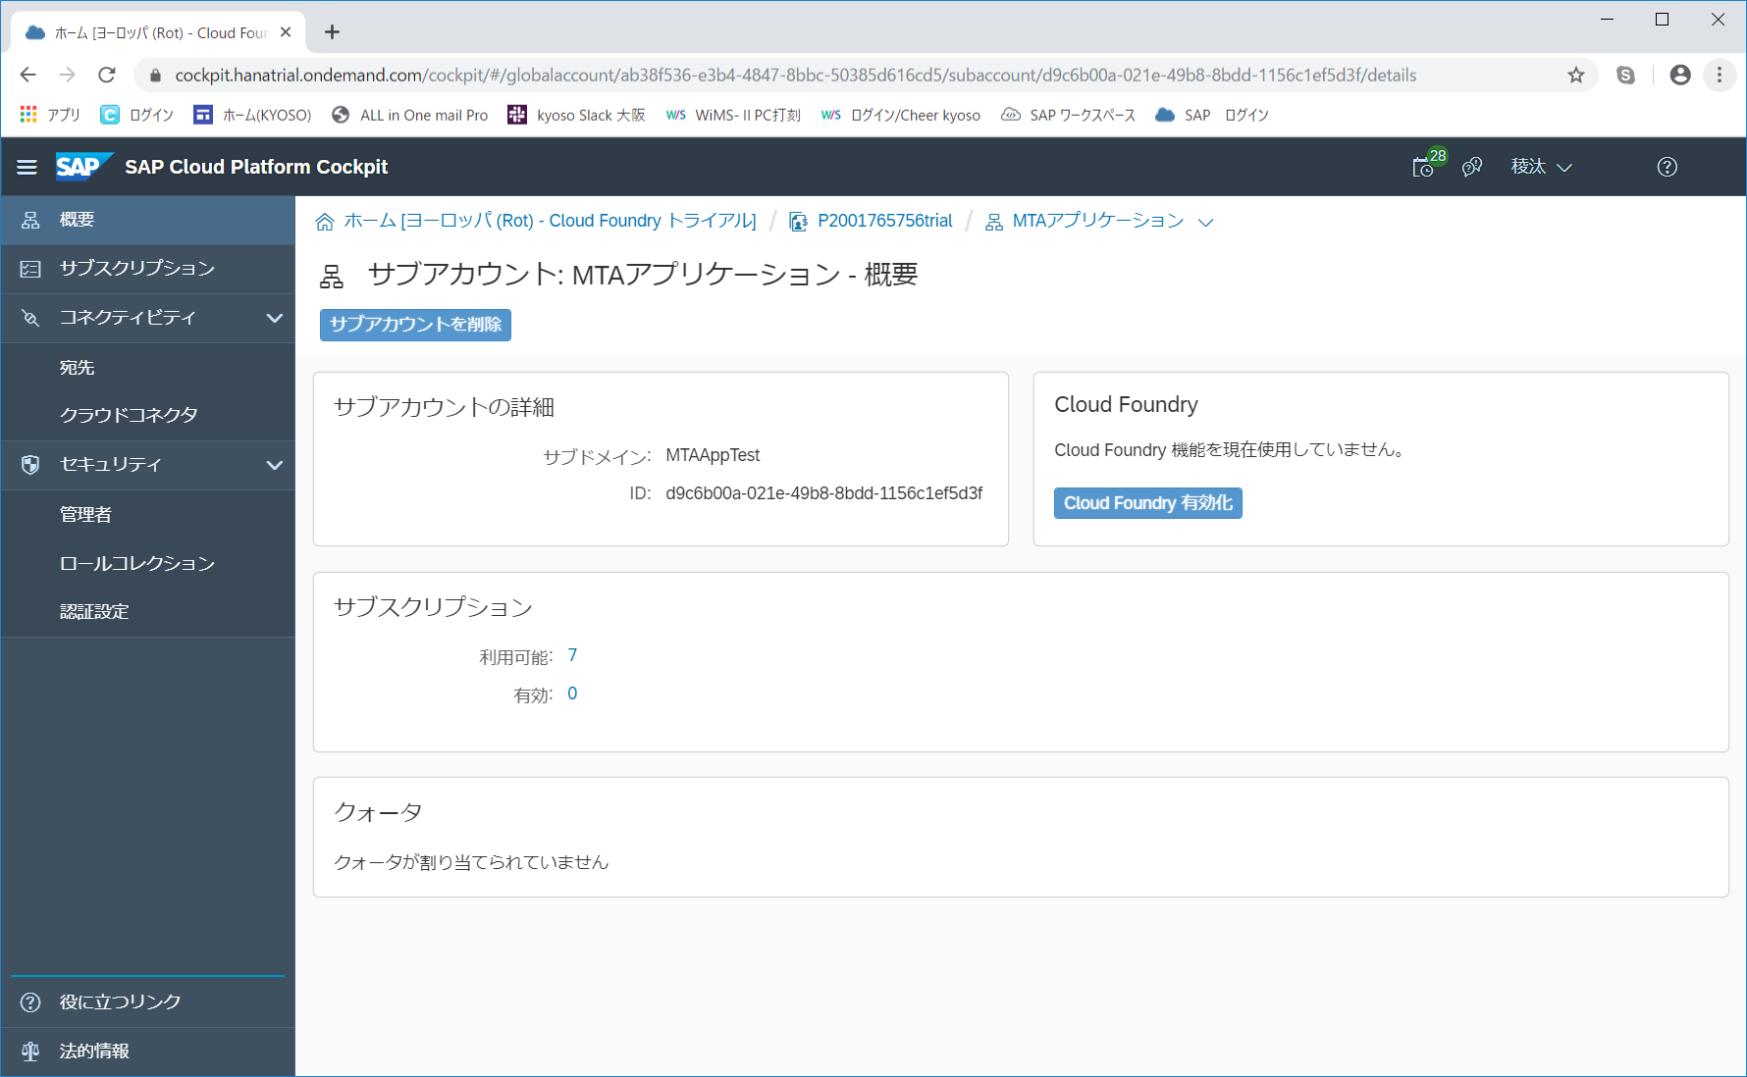

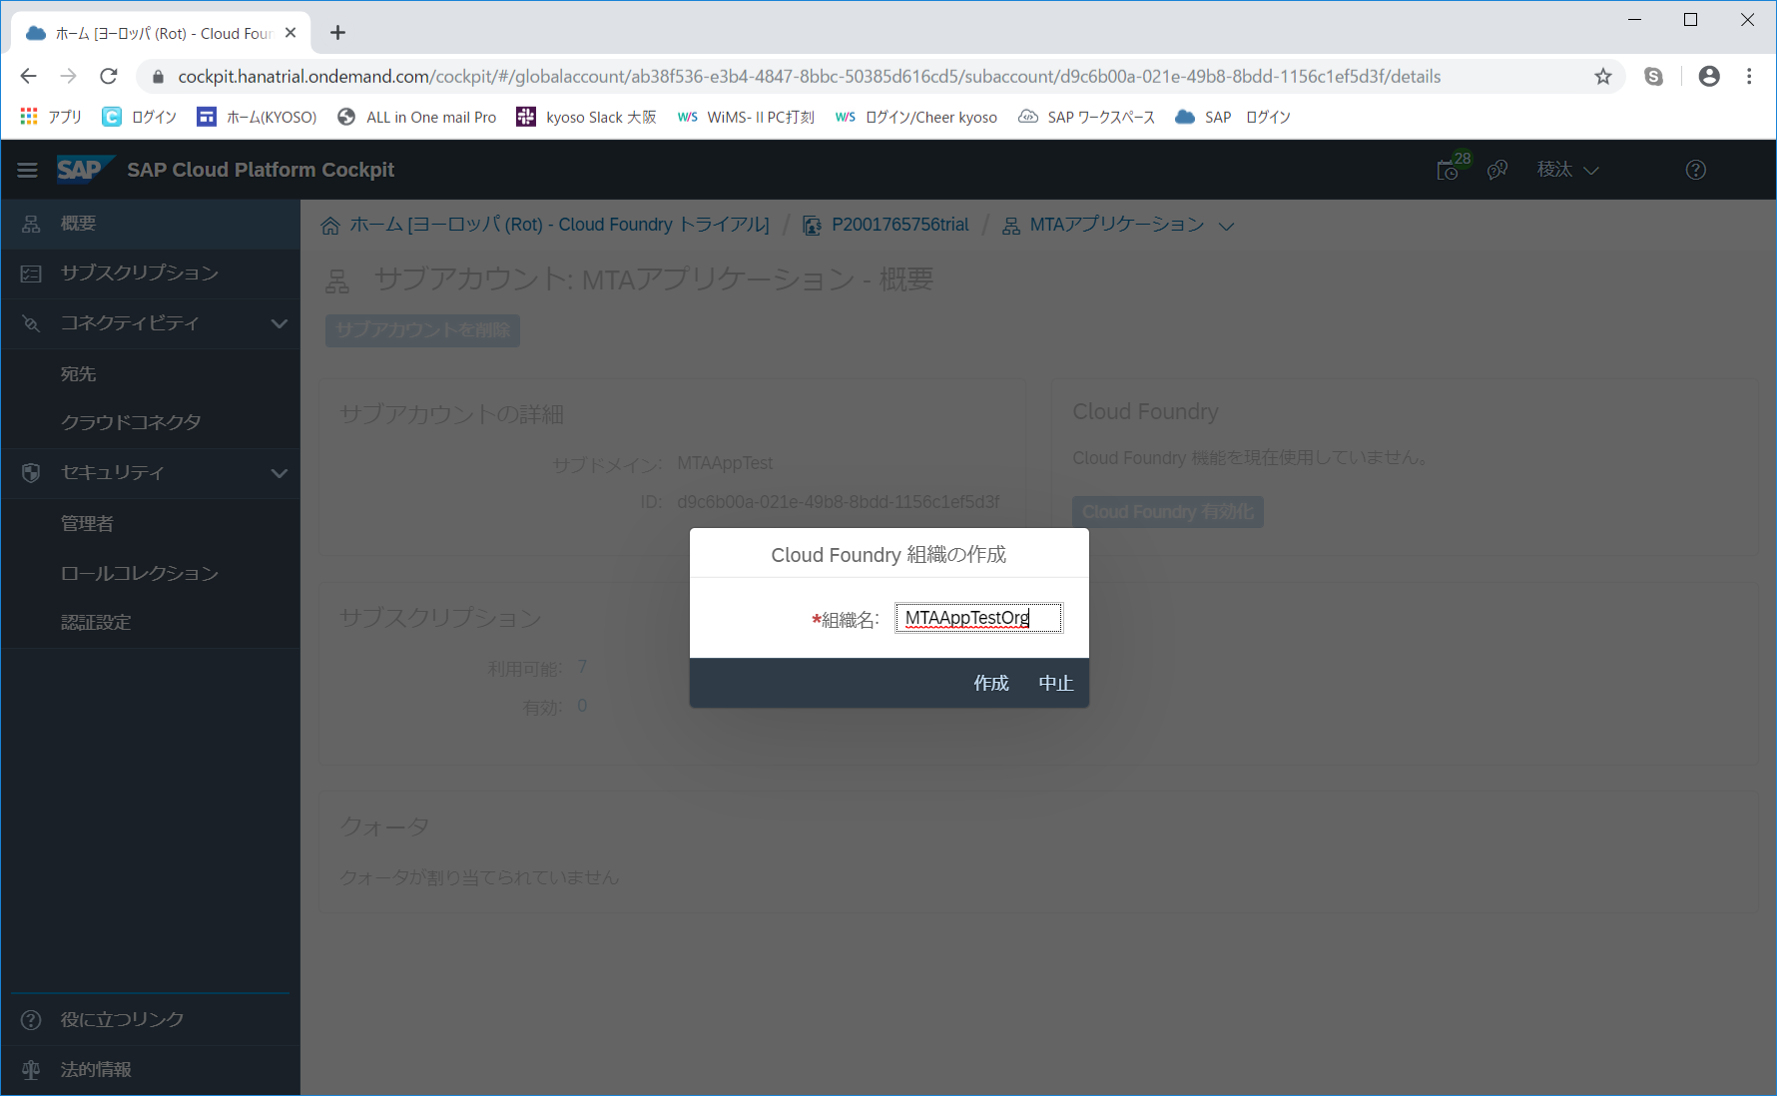

 |  |  | ・ | CFの有効化完了後、権限を付与します。
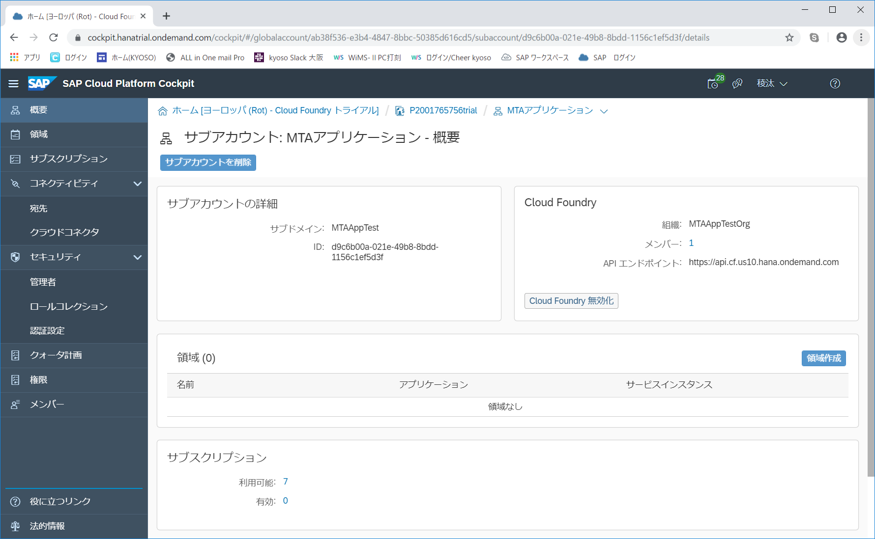

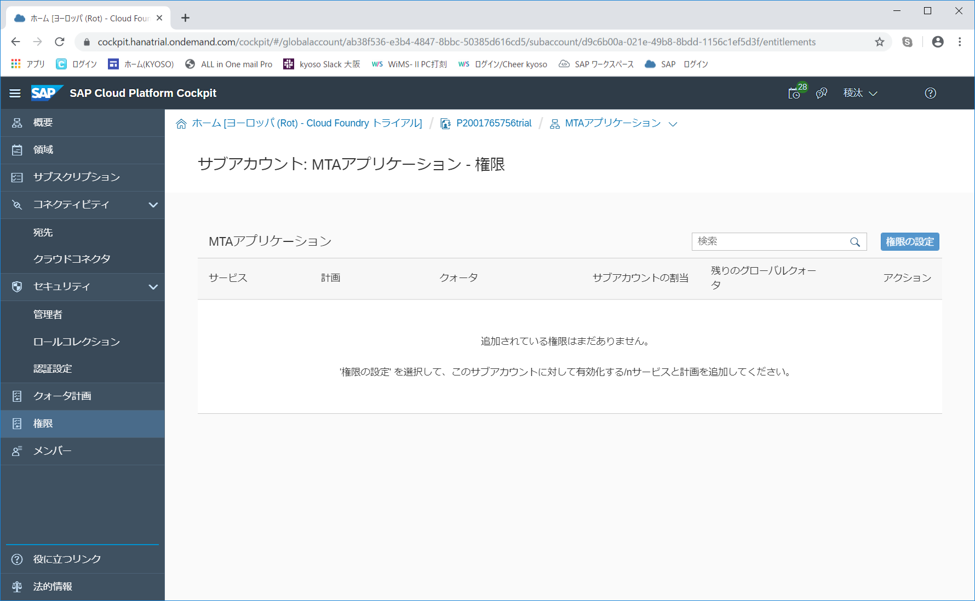

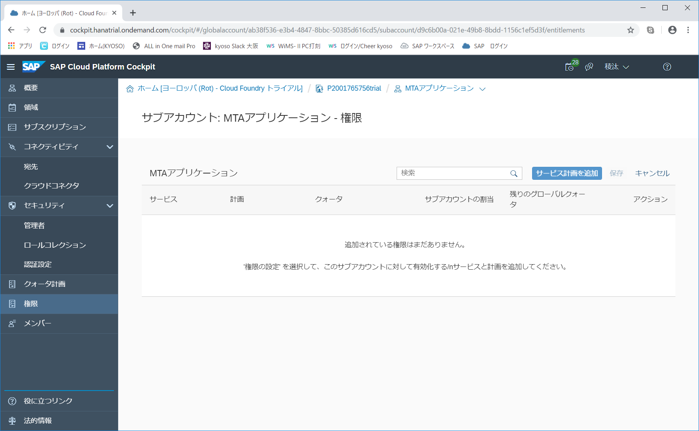

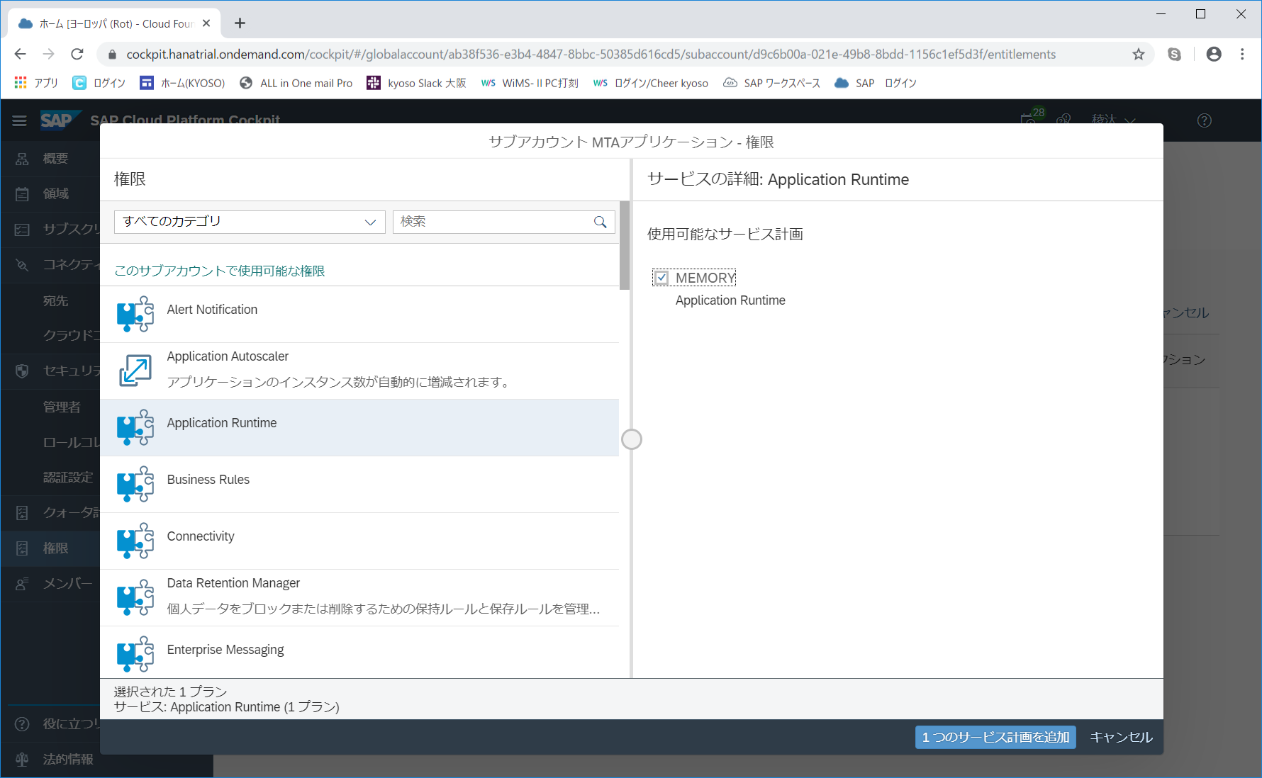

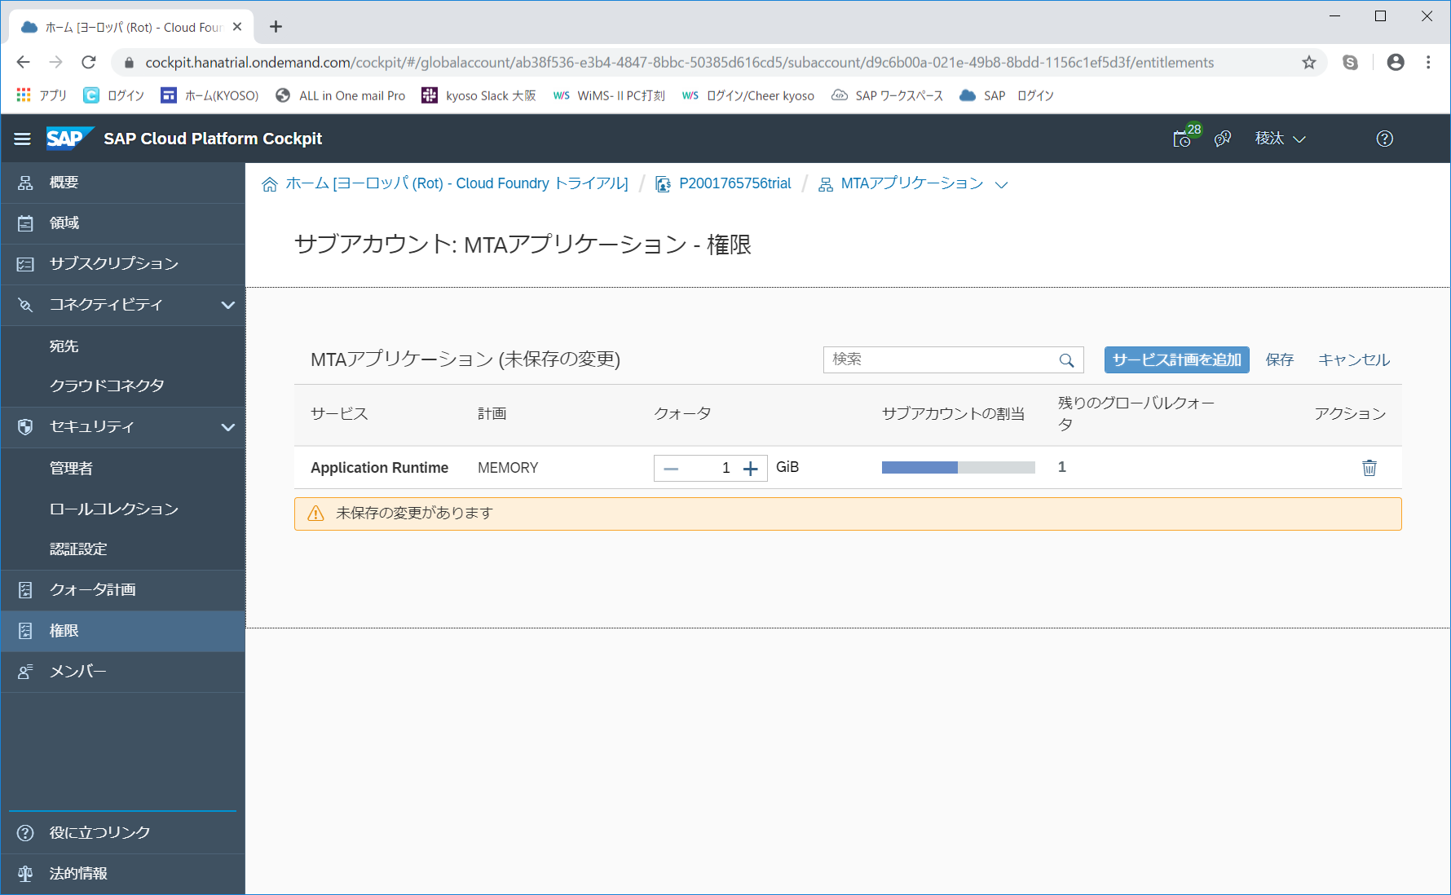

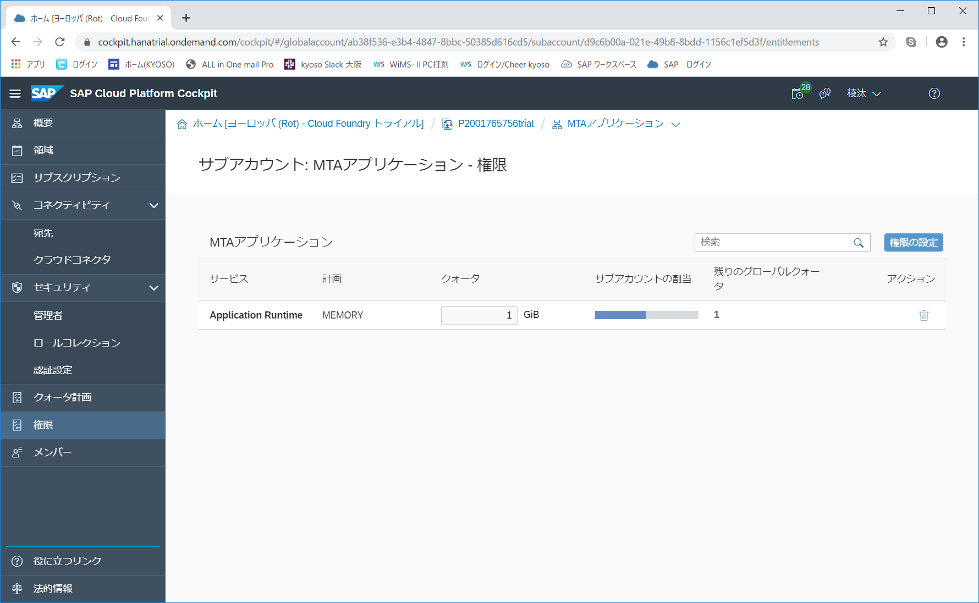

 |  | ○ | 領域の作成
 |  |  | ・ | サブアカウント画面を開き、領域を作成します。


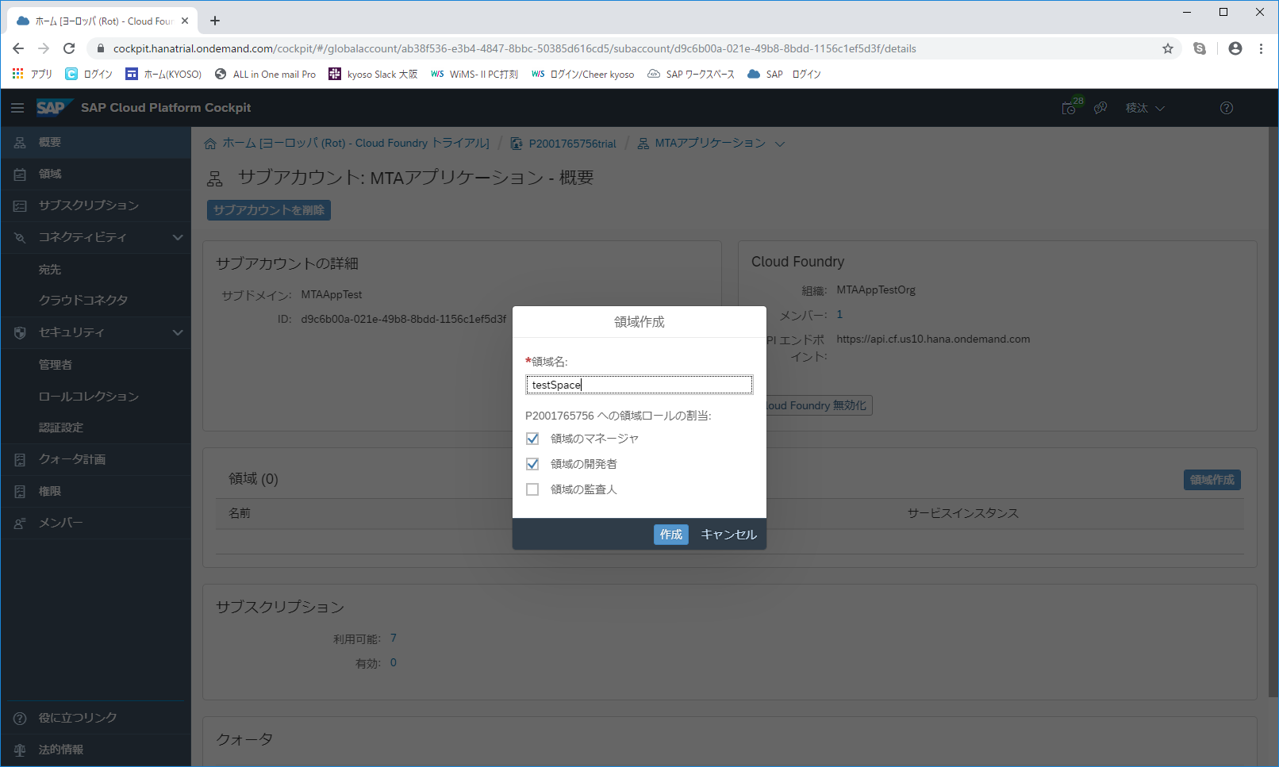

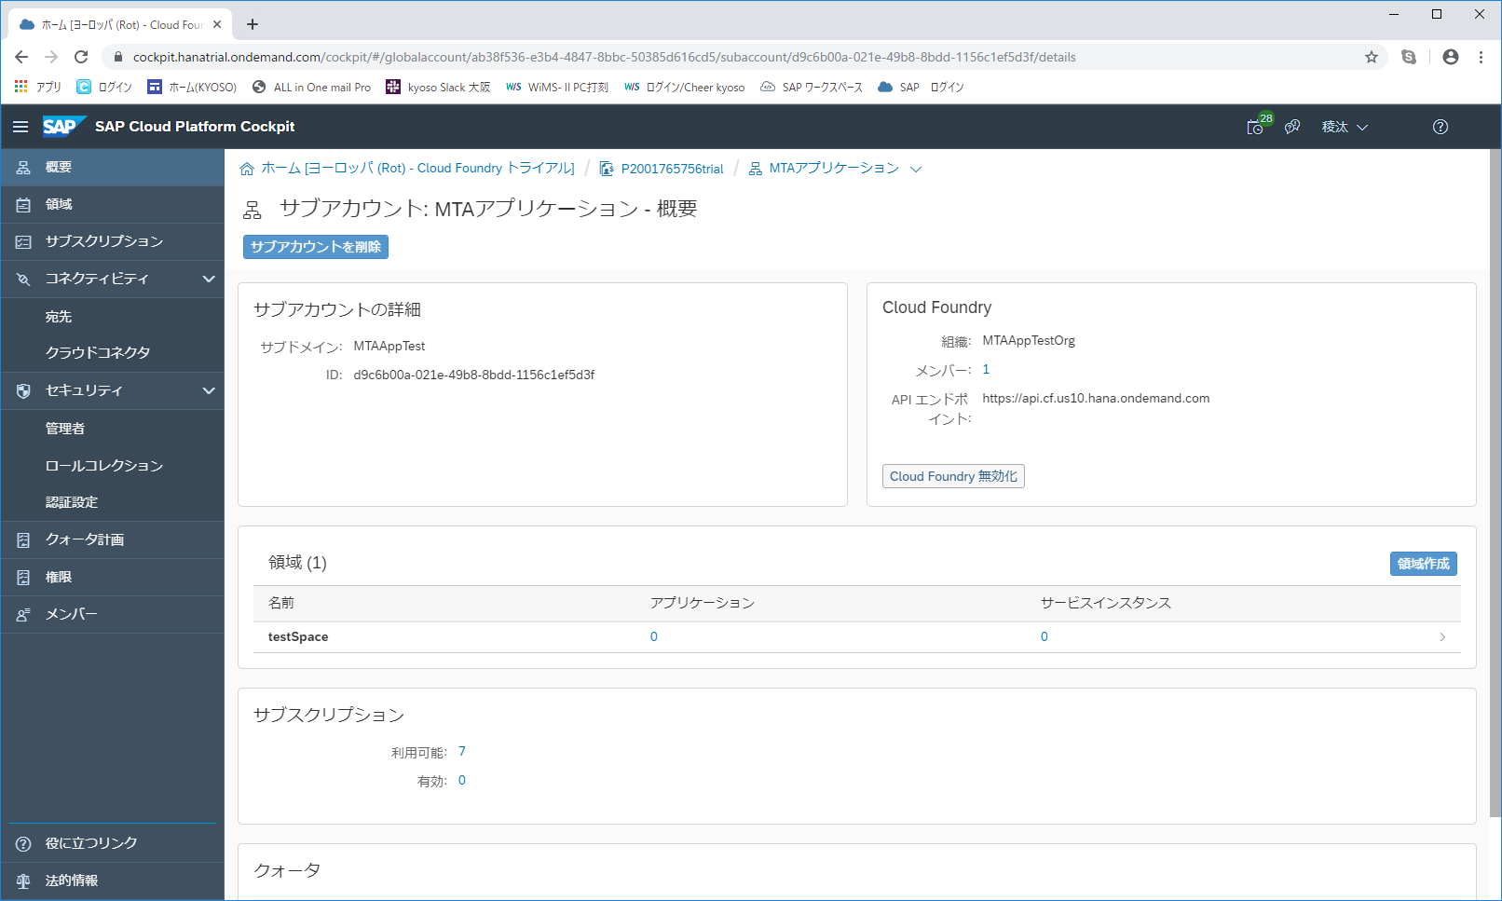

 |  | ○ | コマンドによるSAPへのログイン、ターゲットの指定

 |  |  | ・ | コマンドプロンプトを開き、APIのエンドポイントを指定します。
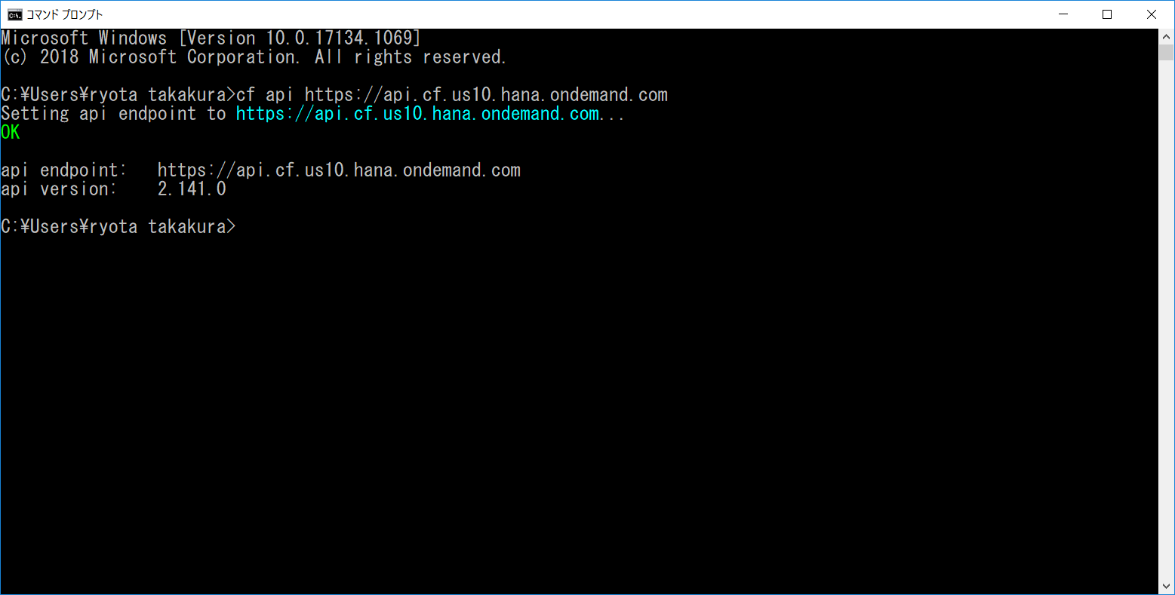

 |  |  | ・ | cfコマンドにて、SAPの環境にログインします。またターゲットとなる組織も選択します。
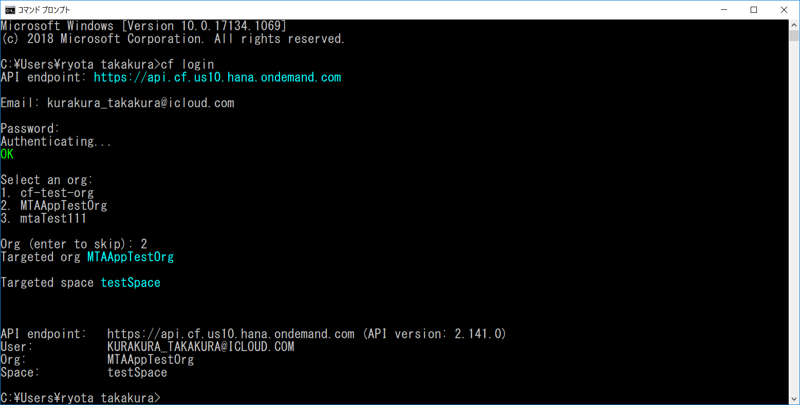

 |  |  | ・ | アプリケーションをデプロイする領域を指定します。
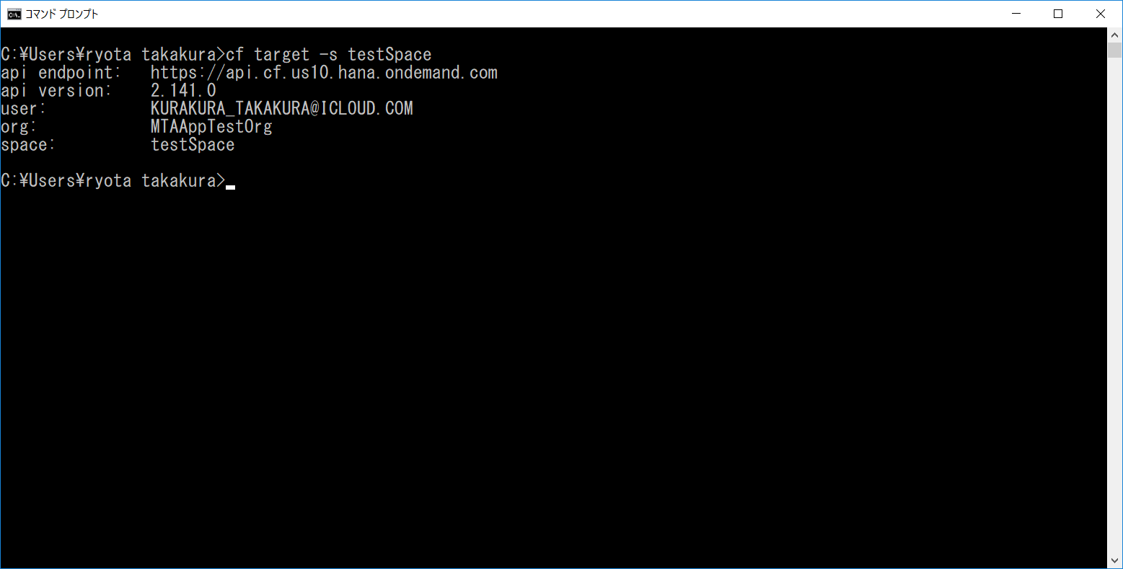

 |  | 上記で前提作業は完了です。

MTAアーカイブビルダのダウンロード
MTAアーカイブビルダのダウンロード

 | この資料では、MTAアーカイブビルダを使用した、MTAのデプロイ方法をまとめます。
 | その為、MTAアーカイブビルダのダウンロード方法をまとめます。

 | ※ | ここでダウンロードするファイルは、このエクセルファイルと同階層の
 |  | 『mta_archive_builder.jar』と同じものとなります。

 |  | 【提出フォルダ】
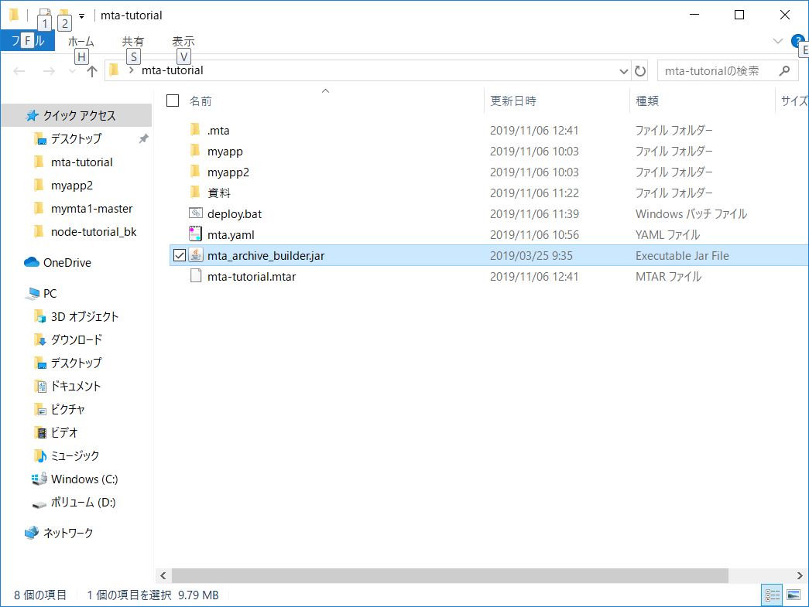

 | 【ダウンロード方法】
 |  | ・ | 以下のサイトにアクセスします。
 |  |  | SAP開発ツールダウンロード画面

 |  | ・ | 日本語に翻訳語、『マルチターゲットアプリケーションアーカイブビルダー』という文字列を検索します
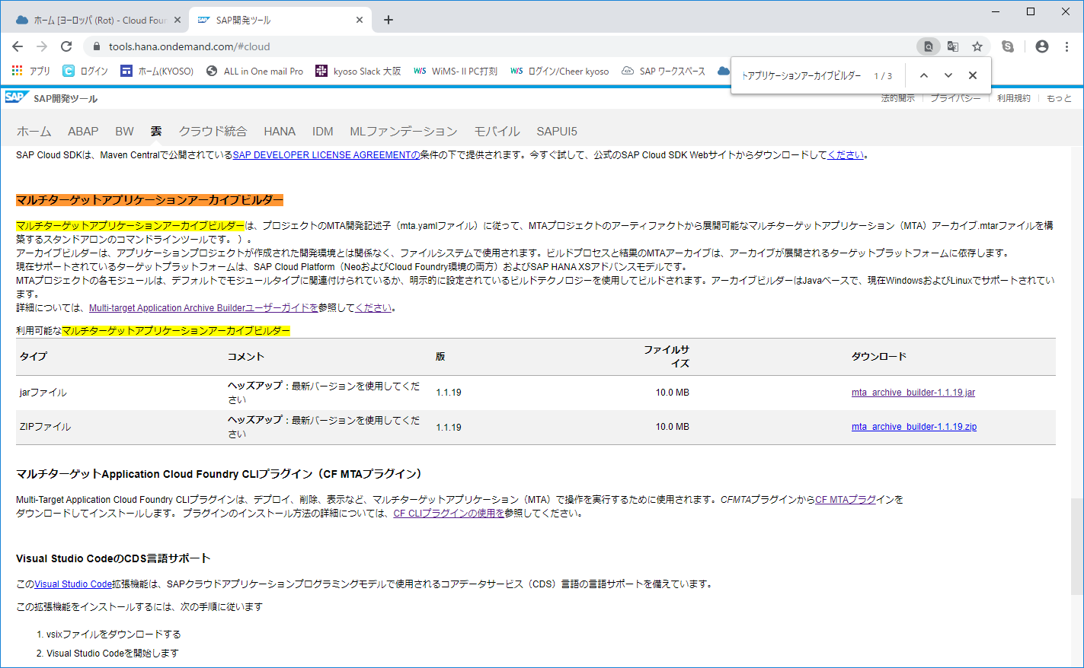

 |  | ・ | jarファイル、zipファイルのいずれかをダウンロードします。
 |  |  | zip ファイルをダウンロードする場合は、ダウンロード後解凍します。
 |  |  | ※ | jarファイルをダウンロードする場合、バージョン名がファイル名に入ったjarファイルを入手できます。
 |  |  |  | zipファイルをダウンロードする場合、解凍後のjarファイルにはバージョン名が入っていません。
 |  |  |  | 試してはいないですが、機能としてはどちらも同じ動きをすると思います。

 |  | ・ | デスクトップ上に任意のフォルダを作成します（以降、『アプリケーションフォルダ』と記述します）
 |  |  | ダウンロードしたjarファイルを、『アプリケーションフォルダ』に保存しておきます。
 |  |  | ※ | デプロイ時に、javaのコマンドでこのファイルを指定します。
 |  |  |  | 絶対パスでも指定可能ですが、相対パスの方がより簡単に指定が出来ます。
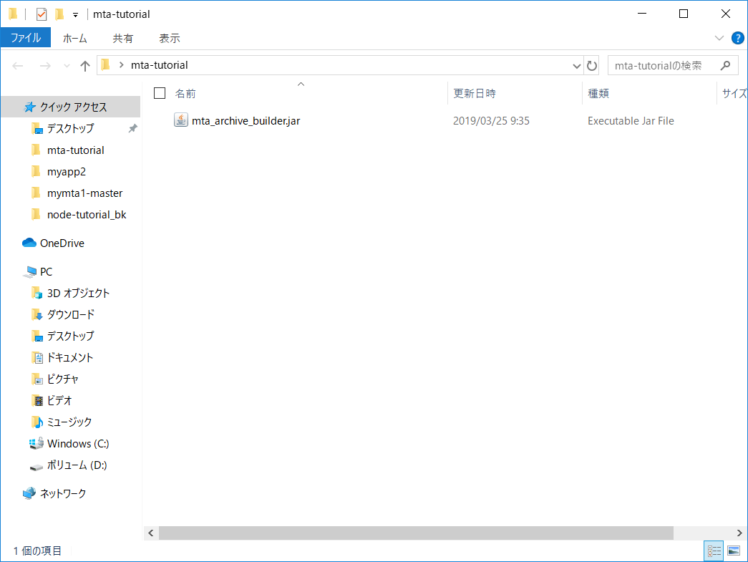

 |  | 上記でMTAアーカイブビルダのダウンロードは完了です。

MTAのデプロイ
MTAのデプロイ

 | MTAのデプロイ方法をまとめます。
 | なお、デプロイするMTAの構造イメージは以下の通りです。

 | 【MTA構造イメージ】
MTA
【ID】
mtaTest
【MTAスキーマバージョン】
2.0
【MTAバージョン】
1.0.0
 |  |  |  |  |  |  |  |  | ２つのアプリケーションを有する、MTAを作成します。
 |  |  |  |  |  |  |  |  | MTAバージョン1.0.0にてこの2つのアプリケーションを管理します。

 |  |  |  |  |  |  |  |  | ※ | ”node.jsにて画面に文字を表示するアプリケーション”の作成方法は以下を参照してください。
 |  |  |  |  |  |  |  |  |  | このシートではこれらのアプリケーションは既に完了しているものとして、
 |  |  |  |  |  |  |  |  |  | MTAのデプロイ方法を記載します。
 |  |  |  |  |  |  |  |  |  | ”Node.js アプリケーションの作成”ドキュメント

myapp
【言語タイプ】
node.js
【メモリ】
256M
【アプリルート】
自動生成
myapp2
【言語タイプ】
node.js
【メモリ】
256M
【アプリルート】
自動生成

アクセスすると
'hello!!'と表示
アクセスすると
yae!!'と表示

 | 【デプロイ手順】
 |  | ・ | ”myapp”および”myapp2”を、『アプリケーションフォルダ』に配置します。
 |  |  | ※ | これらのアプリケーションは既に製造が完了しているものとします。
 |  |  |  | 提出させていただいた資料の中にも、保存しているため、確認を行う場合はそちらを使用してください。
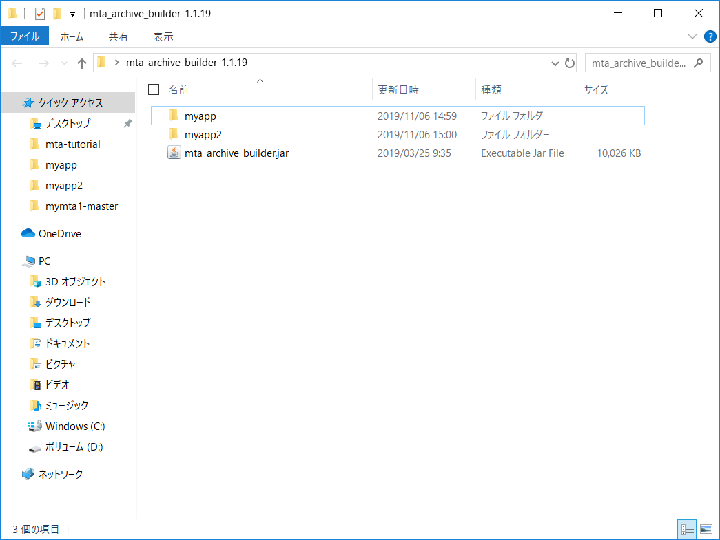

 |  | ・ | ”mta.yaml”を用意します。
 |  |  | 以下のエビデンスの通り記述してください。
 |  |  | ※ | mta.yamlの記述方法は以下サイトに詳しく記載されています。
 |  |  |  | ・ | 各属性の記述内容 |  | ： | https://github.com/cloudfoundry-incubator/multiapps-controller/wiki/Deployment-Descriptor
 |  |  |  | ・ | ”type”属性にて指定できる言語一覧 |  | ： | https://github.com/cloudfoundry-incubator/multiapps-controller/blob/master/com.sap.cloud.lm.sl.cf.web/manifests/manifest.yml#L26
 |  |  |  | ・ | ”parameters”属性に記述できる属性一覧 |  | ： | https://github.com/cloudfoundry-incubator/multiapps-controller/wiki/Supported-Parameters#module-parameters
 |  |  |  |  | ※ | ”parameters”属性に記述する内容は、基本的に”manifest.yml”に記述する内容と同じです。

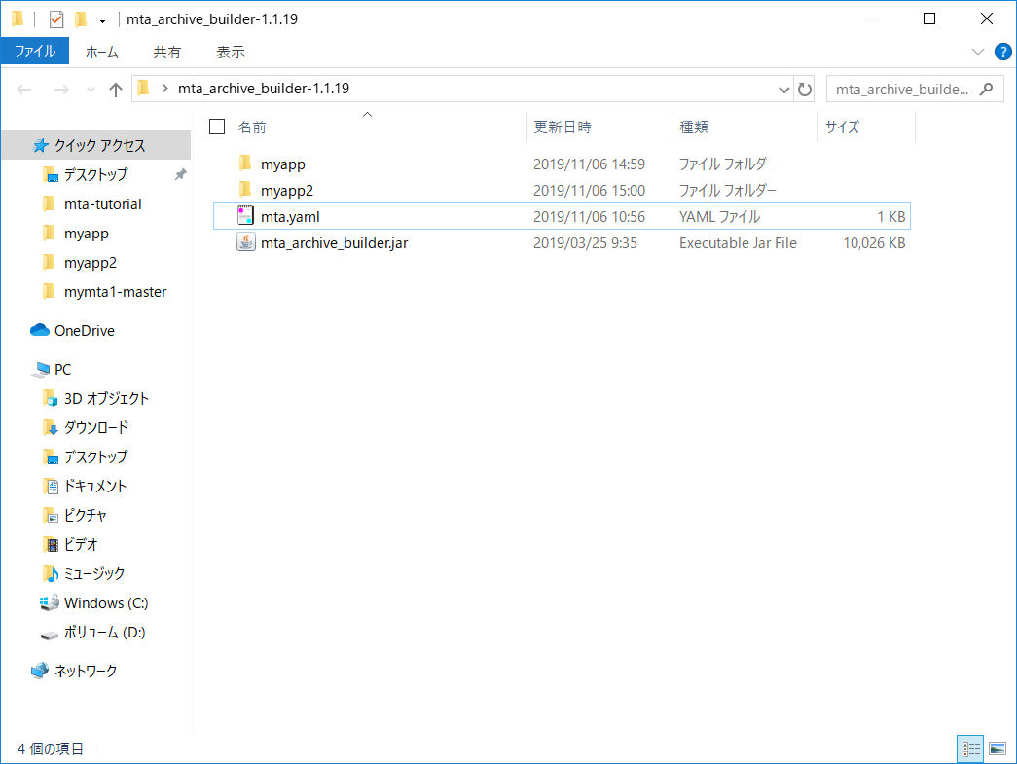

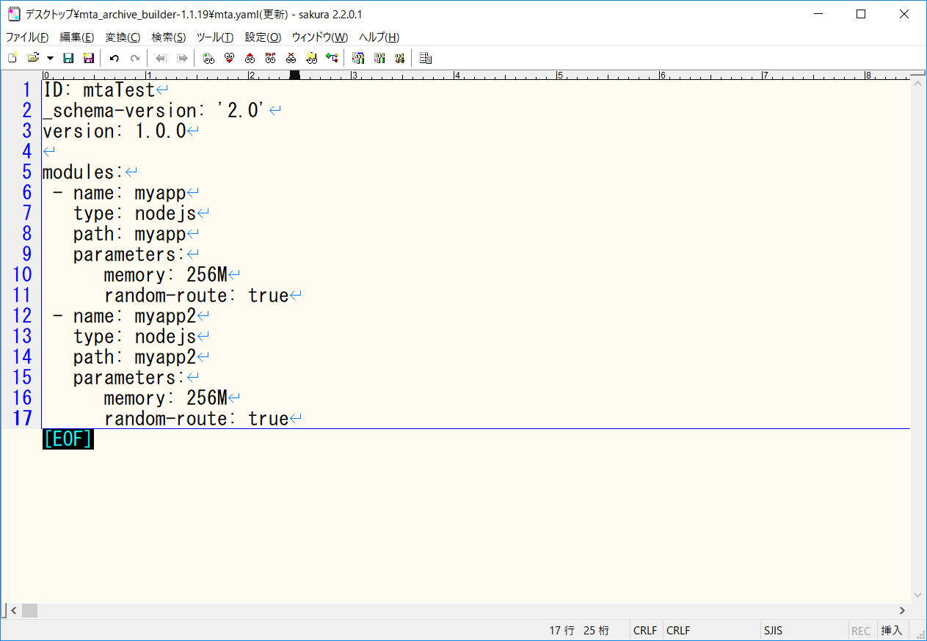

 |  | ・ | MTAアーカイブビルダを使用して、”mta.yaml”の記載内容を元に、デプロイファイルを作成します。
 |  |  | コマンドプロンプトを開き、『アプリケーションフォルダ』に移動します。
 |  |  | 移動後、以下のコマンドを実行してください。
 |  |  | ※ | 下記のコマンドを実行するためには、『Java SE Runtime Environment 8』の環境構築が必要となります。

 |  |  | 【実行コマンド】
 |  |  |  | java -jar mta_archive_builder.jar --build-target CF build
 |  |  |  | ※ | -jarオプションで指定するファイル名は、ダウンロードしたjarファイルの名称に合わせてください。

 |  |  | 【コマンドプロンプト】
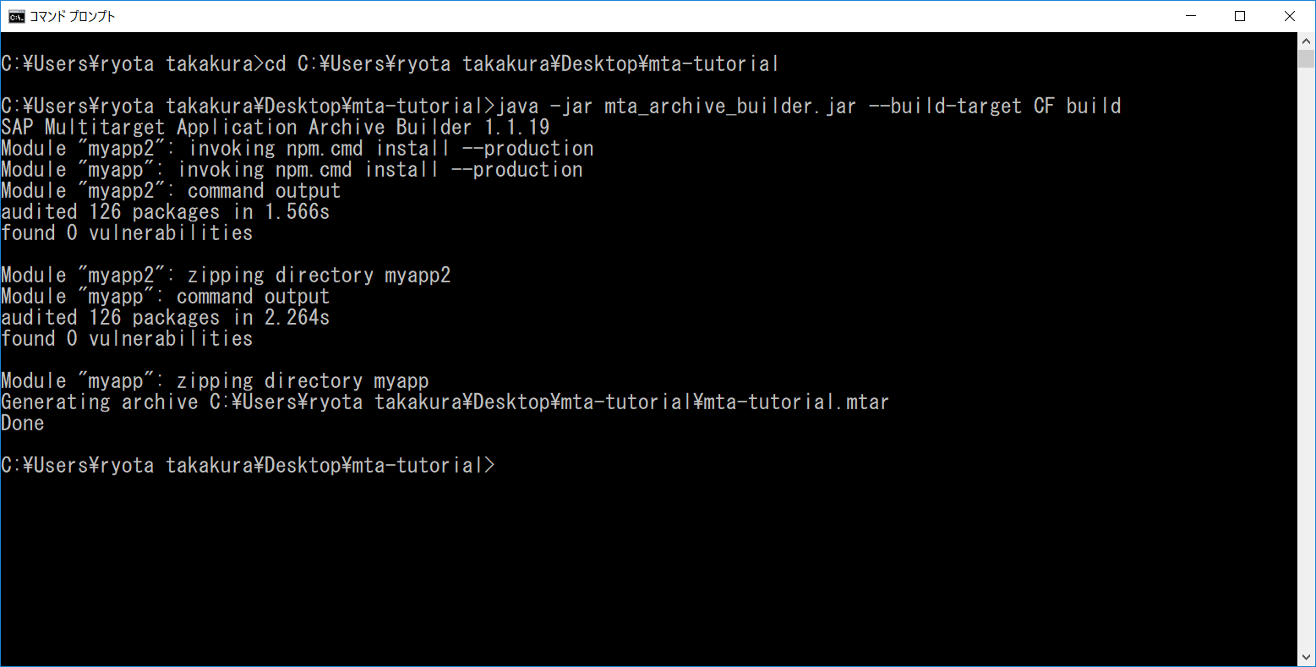

 |  |  | なお、上記のコマンドは、MTAアーカイブビルダを実行するためのコマンドとなります。
 |  |  | コマンドの詳細に関しては、以下サイトより確認できます。
 |  |  | 画面アクセス後、日本語に翻訳し、『Multitarget Archive Builderを使用する』で検索してください。
 |  |  | https://help.sap.com/viewer/58746c584026430a890170ac4d87d03b/Cloud/en-US/9f778dba93934a80a51166da3ec64a05.html

 |  | ・ | 上記までの作業で、”mta-tutorial.mtar”が作成されます。
 |  |  | このファイルをcfコマンドにてデプロイします。
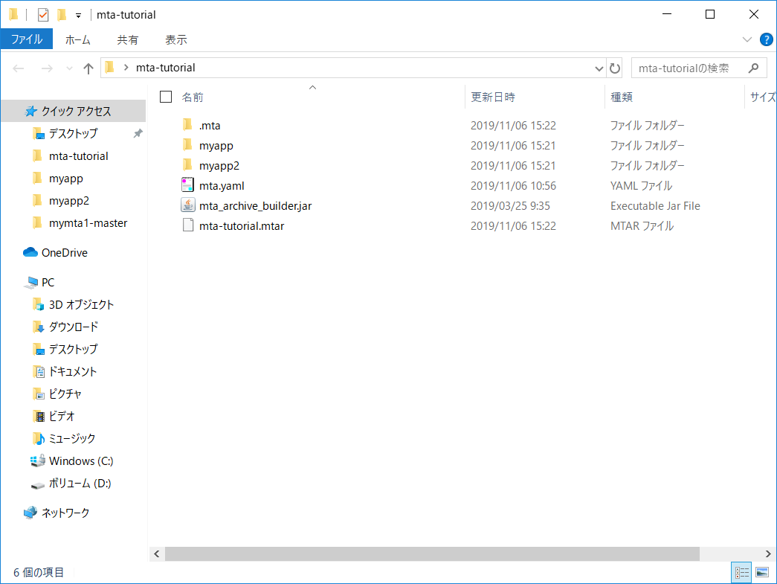

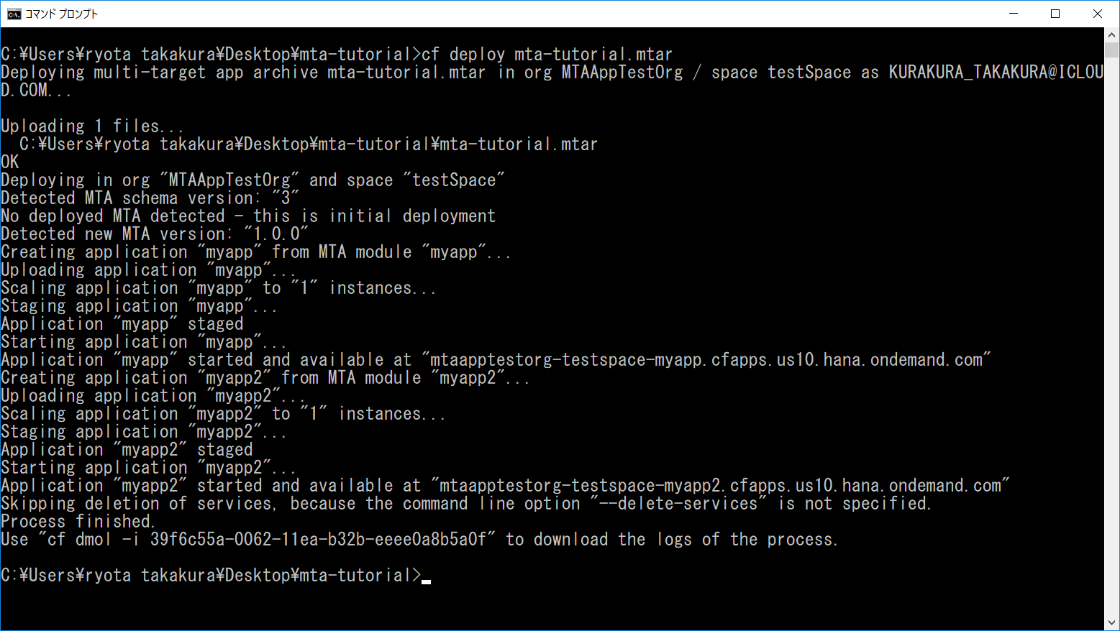

 |  | ・ | 上記でデプロイ作業が完了します。
 |  |  | 実際に画面を開き、デプロイが完了していることを確認します。
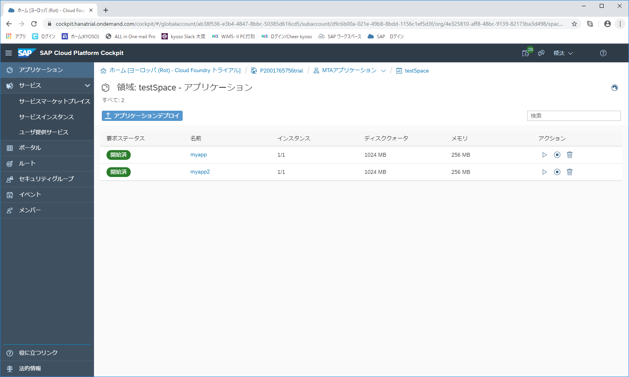

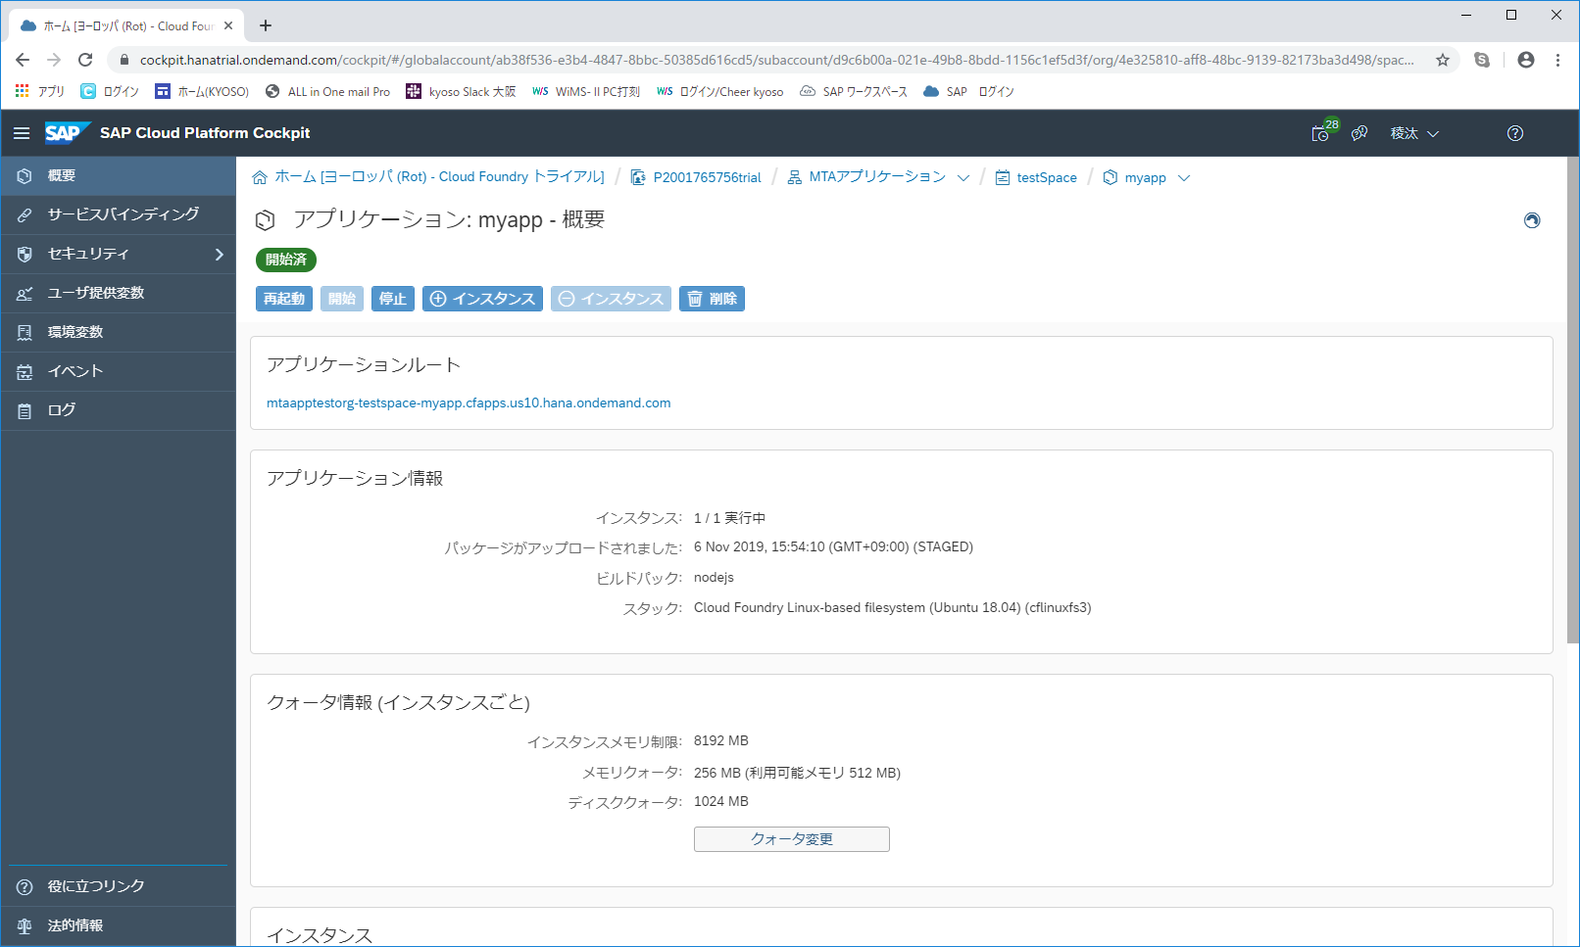

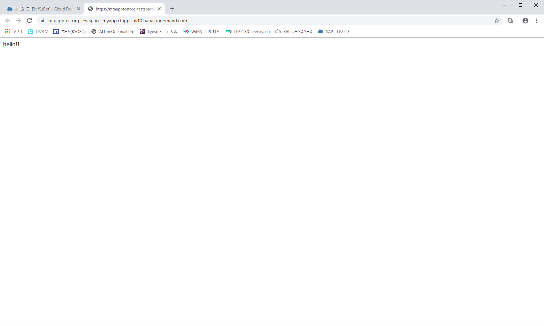



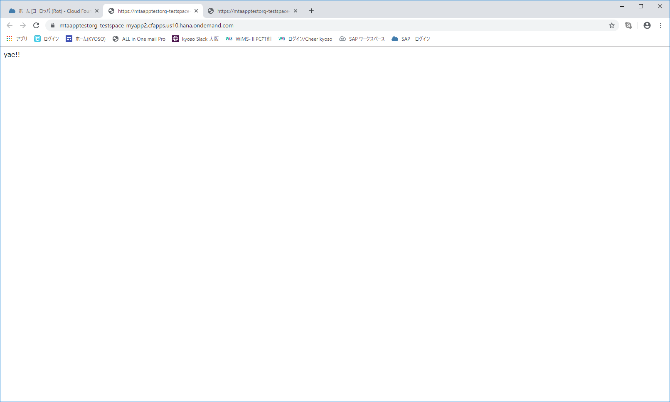

 |  | 上記でMTAのデプロイは完了です。

デプロイ用バッチファイルの作成
デプロイ用バッチファイルの作成

 | 最後に、デプロイ用のバッチファイルを作成します。
 | デプロイ作業は以下の手順で完了します。

 | 【デプロイ作業の手順】
 |  | ○ | MTAアーカイブビルダを用いて、”mta.yaml”設定どおりのデプロイファイルを作成する。
 |  | ○ | 作成したデプロイファイルを、ターゲット中の領域にデプロイする。

 | 上記の作業を行うバッチファイルは以下の通りです。
 | ※ | 可視性を高めるためにコマンド内にecho処理等を追加しています。

 | 【バッチファイル】
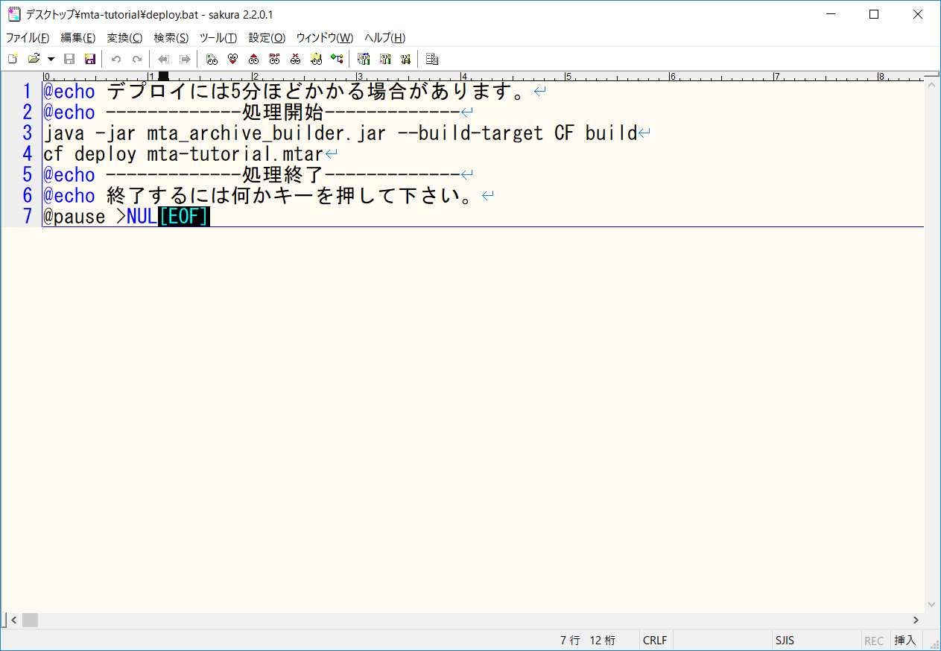

この2行でデプロイが完了する。

 | 上記でデプロイ用バッチファイルは完了です。

